フロア構成
項目 | 設定値 | 備考
フロア数 | 3 | フロア毎のシートに記入して下さい
テーブルデザイン | ブース型 | 「テーブル型」または「ブース型」

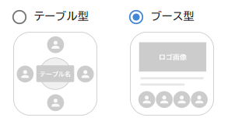

フロア名 | フロア概要
研究会総合フロア | こちらは複数研究会で共通のイベントを開催する際に、集合する窓口的なフロアを想定したものです。 ・講演会場：一対多のプレゼンテーションを行うテーブルです ・展示会場：コンテンツを配置してありますので、参加者が自由に立ち寄って展示を閲覧することができます。 ・ポスターセッション会場：ポスターを共有し、双方向のコミュニケーションで積極的な議論ができます。 （利用例） ・複数研究会で共通のイベントを開催する ・最初に参加者全員が集合するフロア
個別フロア | 複数研究会での合同開催の場合を想定したフロアです。 各テーブルごとに専用のテーブルが用意されています。 研究会ごとにフロアを分けることも可能です。 |  | 行数=フロア数
チュートリアルフロア | 各テーブルモードの機能を体験することができるフロアです。まずはこちらにお越しください！

